Origen y Aplicación de recursos
CONSEJO NACIONAL PARA INVESTIGACIONES CIENTÍFICAS Y TECNOLÓGICAS
MODIFICACIÓN PRESUPUESTARIA 01-2021
DETALLE DE ORIGEN Y APLICACION DE RECURSOS

 | ORIGEN DE LOS RECURSOS |  |  |  | APLICACIÓN DE RECURSOS
 | SUBPARTIDAS | FF | MONTO |  | SUBPARTIDAS | FF | MONTO
Programa 2 |  |  |  | Programa 2
9.02.01 | Sumas libres sin asignación presupuestaria | 001 (Ley 5048) | 3,380,000.00 | 1.04.01 | Servicios en ciencias de la salud | 001 (Ley 5048) | 1,050,000.00
 |  |  |  | 1.99.02 | Intereses moratorios y multas | 001 (Ley 5048) | 2,330,000.00

 | TOTAL |  | 3,380,000.00 |  |  |  | 3,380,000.00

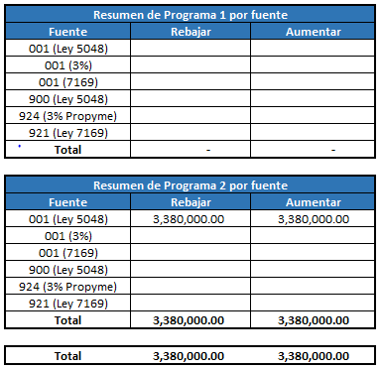

 |  |  |  |  |  |  |  | Resumen de Programa 1 por fuente
 |  |  |  |  |  |  |  | Fuente | Rebajar | Aumentar
 |  |  |  |  |  |  |  | 001 (Ley 5048)
 |  |  |  |  |  |  |  | 001 (3%)
 |  |  |  |  |  |  |  | 001 (7169)
 |  |  |  |  |  |  |  | 900 (Ley 5048)
 |  |  |  |  |  |  |  | 924 (3% Propyme)
 |  |  |  |  |  |  |  | 921 (Ley 7169)
 |  |  |  |  |  |  |  | Total | - | -

 |  |  |  |  |  |  |  | Resumen de Programa 2 por fuente
 |  |  |  |  |  |  |  | Fuente | Rebajar | Aumentar
 |  |  |  |  |  |  |  | 001 (Ley 5048) | 3,380,000.00 | 3,380,000.00
 |  |  |  |  |  |  |  | 001 (3%)
 |  |  |  |  |  |  |  | 001 (7169)
 |  |  |  |  |  |  |  | 900 (Ley 5048)
 |  |  |  |  |  |  |  | 924 (3% Propyme)
 |  |  |  |  |  |  |  | 921 (Ley 7169)
 |  |  |  |  |  |  |  | Total | 3,380,000.00 | 3,380,000.00

 |  |  |  |  |  |  |  | Total | 3,380,000.00 | 3,380,000.00

